ツールインストール
ここではGitHubを利用するため、2つのツールをインストールします。
・Git
・TortoiseGit

gitインストール

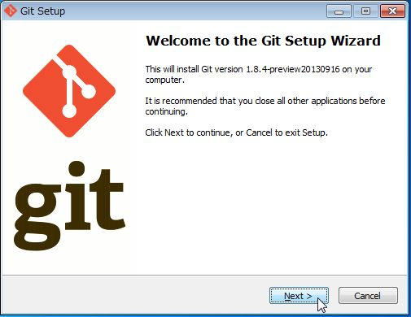
Git-1.8.4-preview20130916.exeを実行します。
NEXTボタンを選択します。

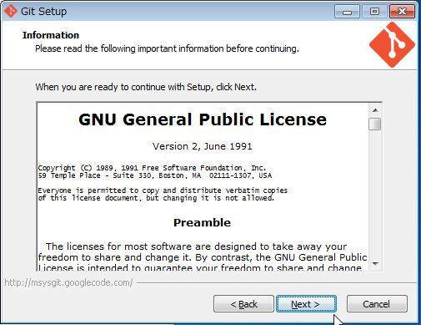
NEXTボタンを選択します。

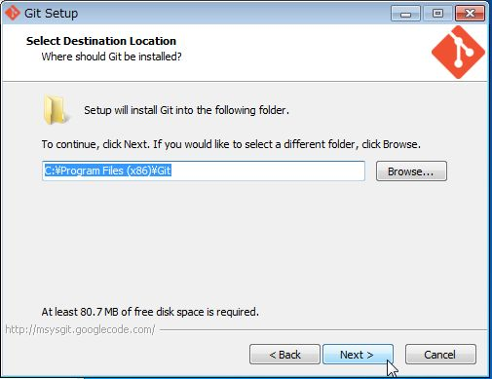
NEXTボタンを選択します。

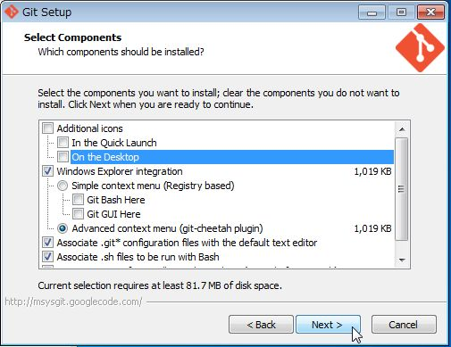
NEXTボタンを選択します。

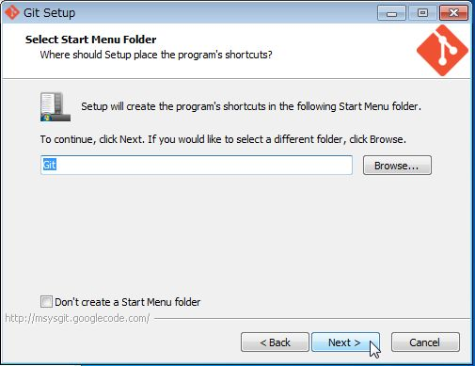
NEXTボタンを選択します。

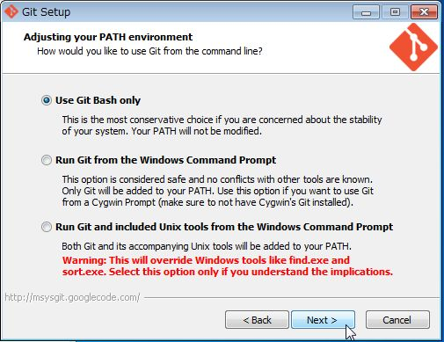
NEXTボタンを選択します。

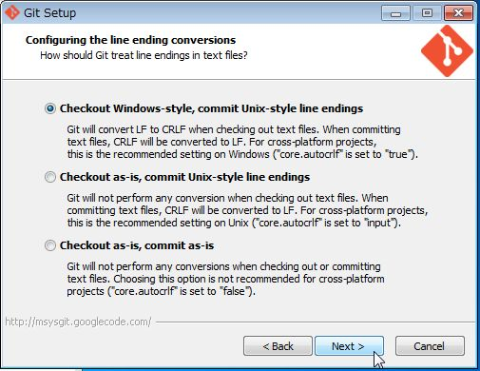
NEXTボタンを選択します。

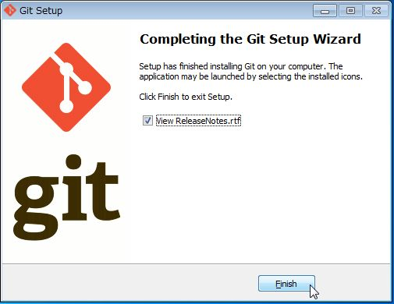
Finishを選択します。

TortoiseGitインストール
コマンドラインによるGitの操作もできますが、
GUIの方が直感的でわかりやすいので、TortoiseGitをインストールします。

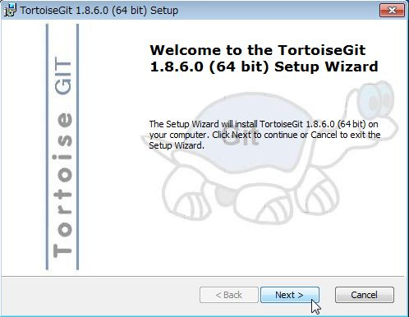
TortoiseGit-1.8.6.0-64bit.msiを実行します。
NEXTボタンを選択します。

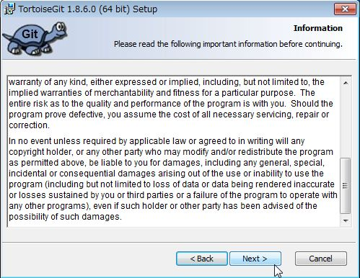
NEXTボタンを選択します。

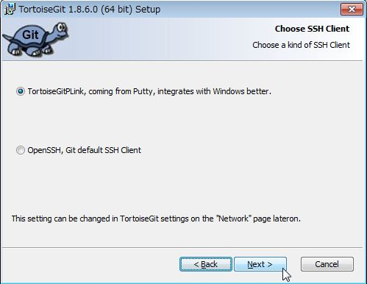
NEXTボタンを選択します。

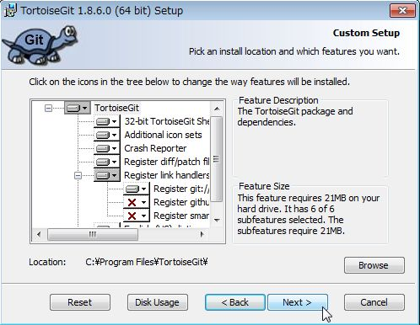
NEXTボタンを選択します。

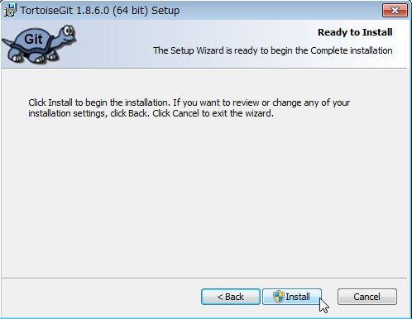
Installボタンを選択します。

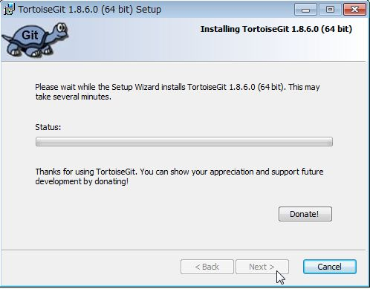
Installが始まります。

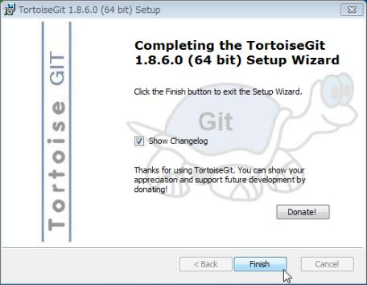
完了画面が表示されるのでFinishボタンを
選択します。

TortoiseGit-LanguagePackインストール
TortoiseGitはそのままでは英語ですので、
日本語のランゲージパックをインストール・設定します。

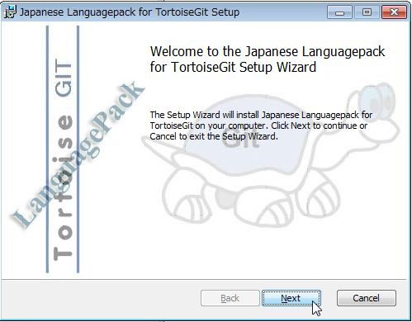
TortoiseGit-LanguagePack-1.8.6.0-64bit-ja.msi
を実行します。
NEXTボタンを選択します。

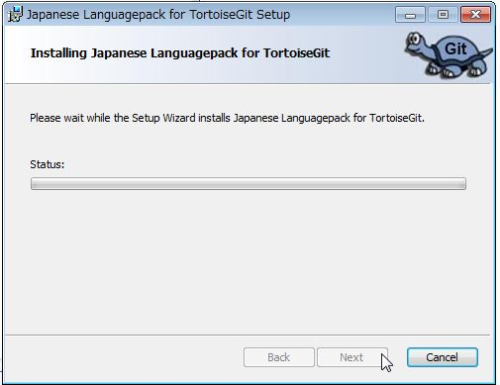
Installが始まります。

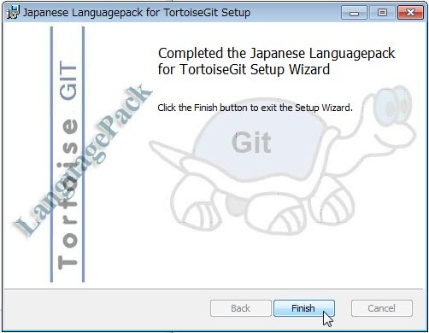
完了画面が表示されるのでFinishボタンを
選択します。

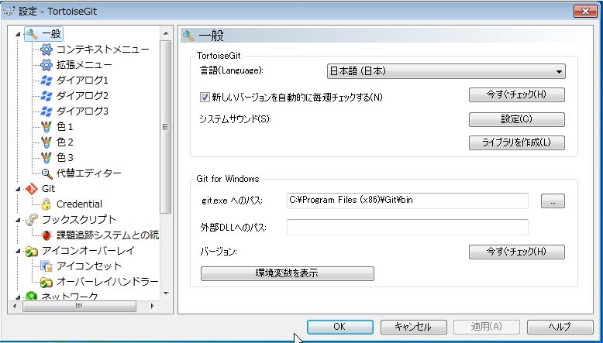
デスクトップを右クリック→「TortoiseGit」→「設定」
から、設定画面を表示して確認します。

・言語(Language)を日本語に設定します。
・git.exeへのパスがインストールしたGitの
binディレクトリになっていることを確認します。

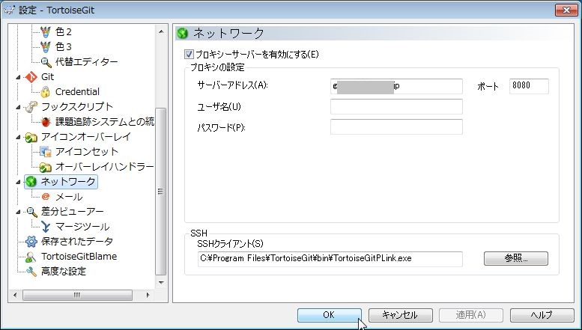
httpでのアクセス以外拒否される場合、
プロキシーサーバーの設定を行います。
未指定の場合、22ポートを利用します。

リポジトリのダウンロード
GitHubからリポジトリを取得します。

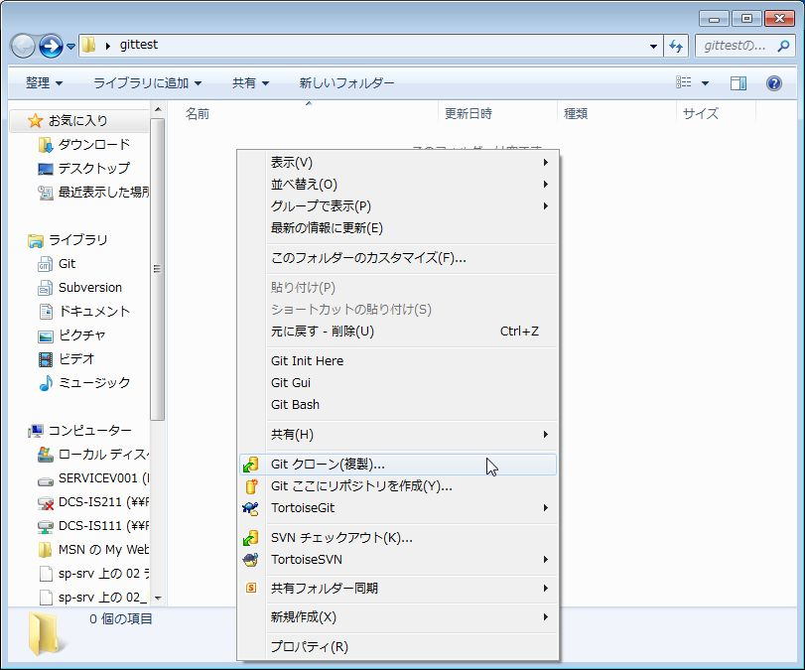
リポジトリを取得したいディレクトリ上で、
マウスの右クリックより、
Gitクローン(複製)を選択します。

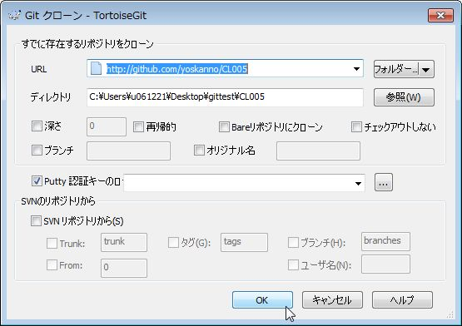
URL、ディレクトリを確認し、OKボタンを
選択します。

URLは次の通りです。
https://github.com/yoskanno/CL005

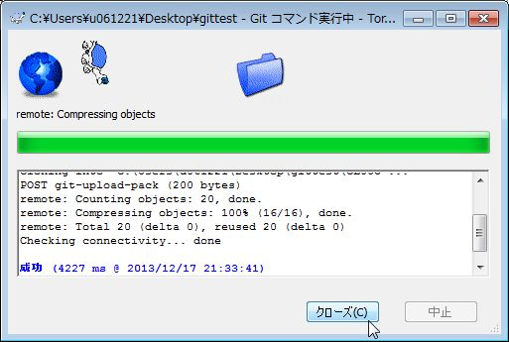
リポジトリのダウンロードが始まります。

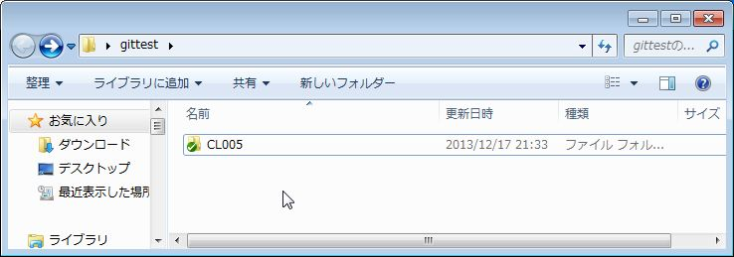
ダウンロード完了後、対象のディレクトリへ
GitHubにあったフォルダ・ディレクトリが
表示されます 。

リポジトリへアップロード
リポジトリへアップロード(コミットとプッシュ)

GitHubへのコミットは2段階あります。
ローカルリポジトリへの反映・・・コミット
リモートリポジトリへの反映・・・プッシュ

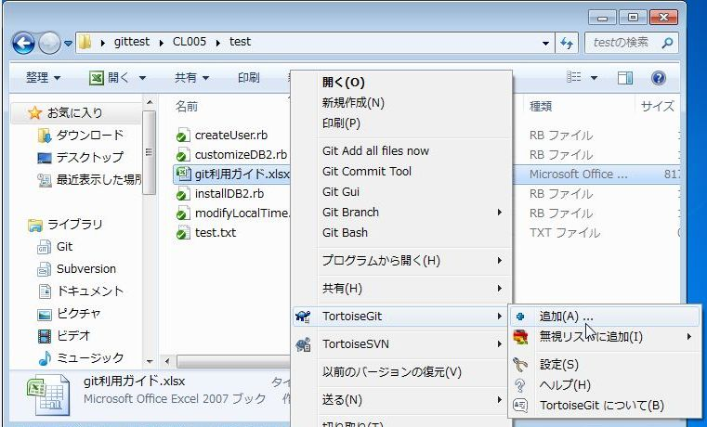
新規でアップしたいファイルがある場合、
対象のディレクトリへファイルを配置後に
右クリック→TortoiseGit→追加を選択します。

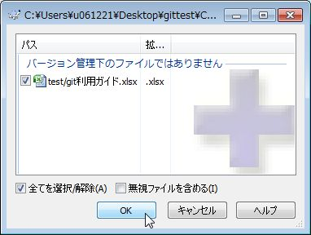
対象をファイルを確認してOKを選択します。

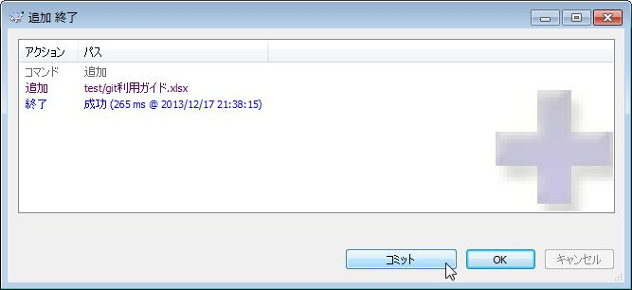
正しく追加された後、コミットを選択します。

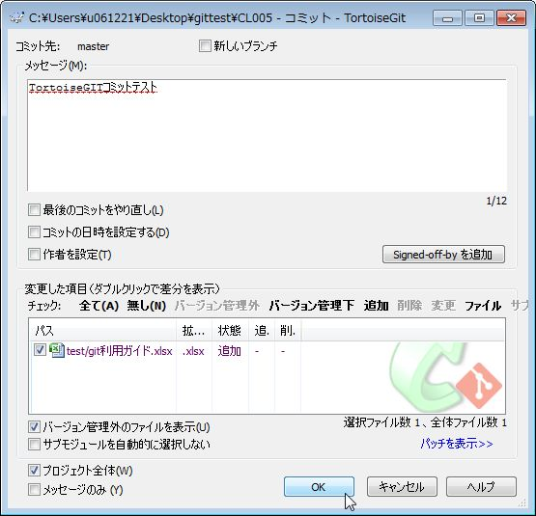
コミット時のメッセージを記入し、
OKを選択します。
※リモートリポジトリには、
コミット時のメッセージが記録されます。

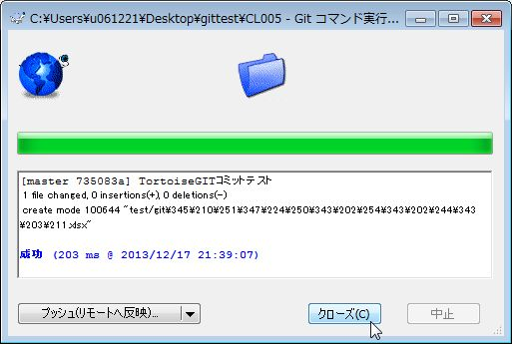
正しくコミットされたら、クローズを選択します。

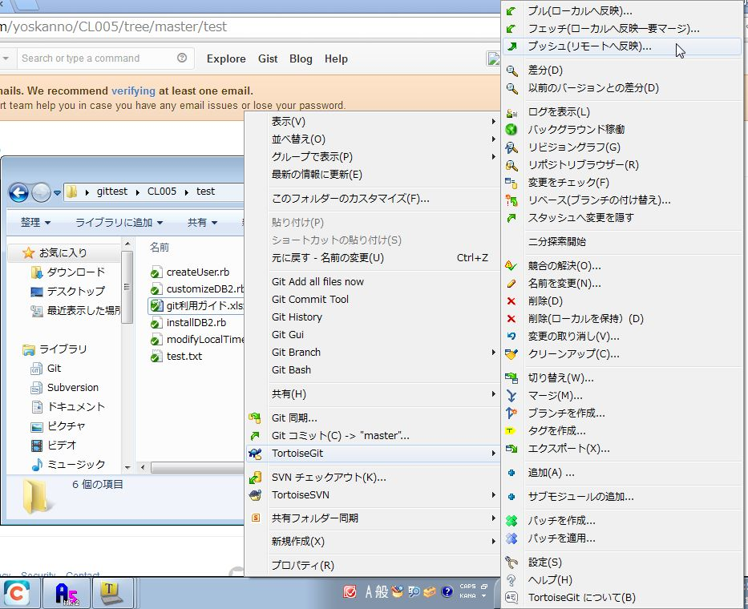
ローカルリポジトリ内のディレクトで、
右クリック→TortoiseGit→
プッシュ(リモートへ反映)を選択します。

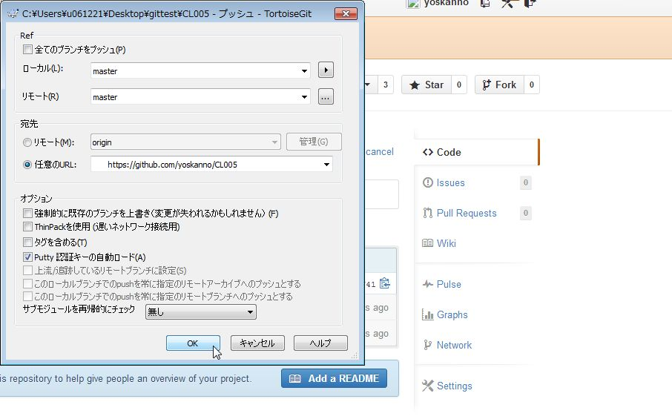
任意のURLに、GitHubのURLを指定し、
OKボタンを選択します。

ユーザID、パスワードを入力、
OKを選択します。

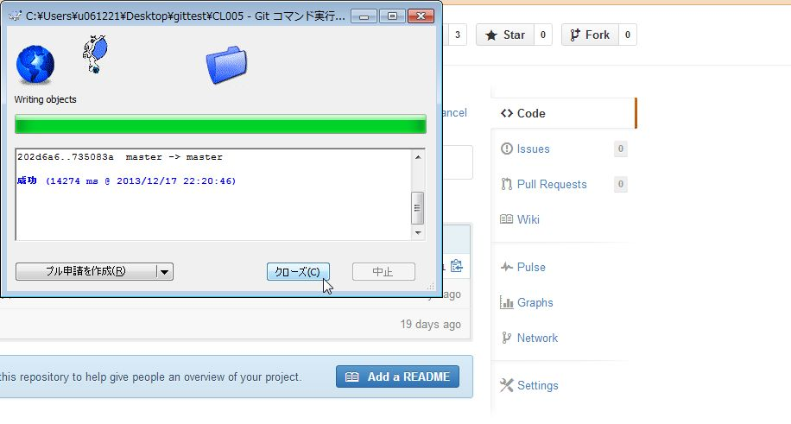
成功することを確認、クローズを選択します。

参考(add、commit、push)
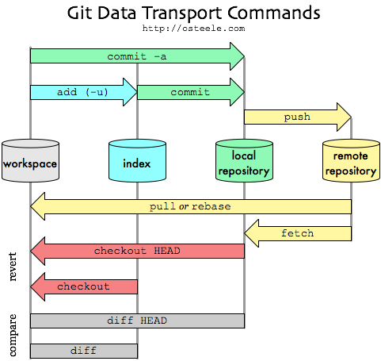
参考サイト
push と pull
http://ja.gitready.com/beginner/2009/01/21/pushing-and-pulling.html

